样品组别对照表
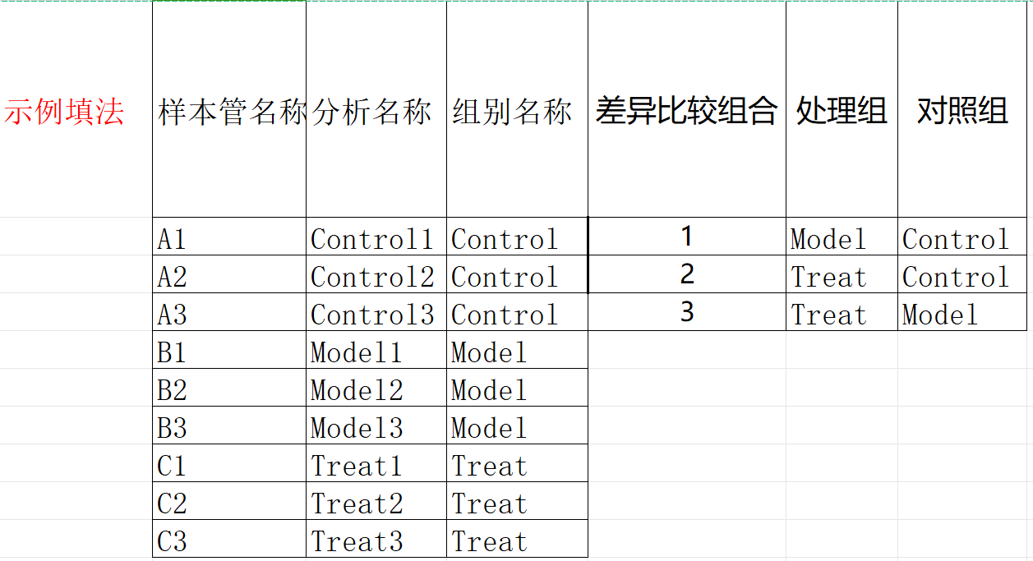
样本管名称 (和实际送样管标保持一致) | 分析名称 (仅允许字母、数字、下划线组合，字母开头，长度不超过10字符) | 分组名称 (仅允许字母、数字、下划线组合，字母开头，长度不超过10字符) | 差异比较组合 | 处理组 | 对照组
 |  |  | 1
 |  |  | 2
 |  |  | 3

